CollectiveAccess
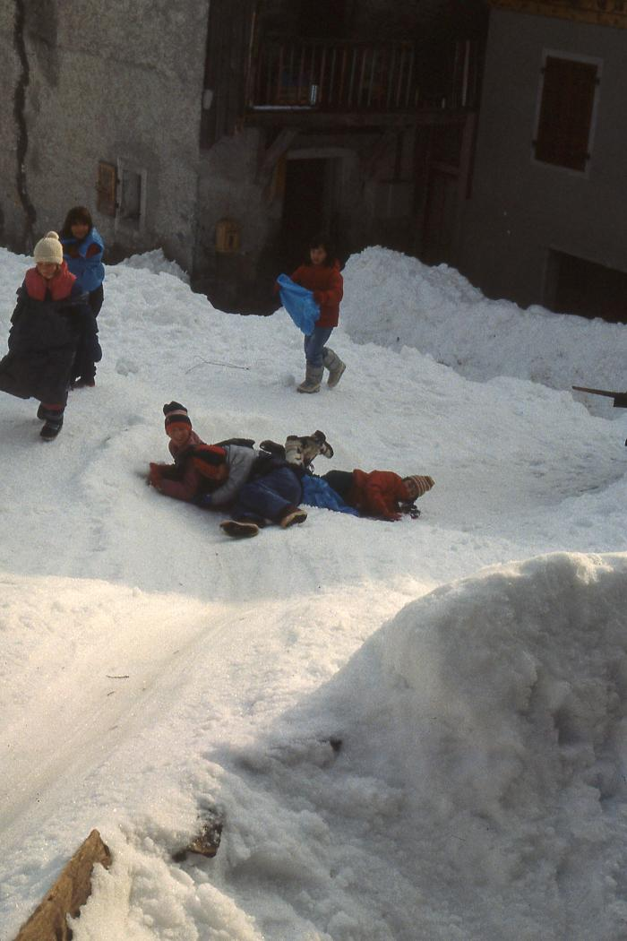
Image | Object | Description | Date
 | Ecole de Nambride (Molliet) 1983-84 (1-088) | Les glissades en hiver dans la forêt au-dessus de l'école. Classes de Ce2, CM1, CM2 avec Philippe Mulatier.
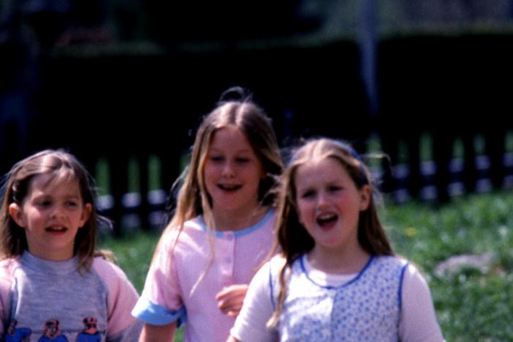 | Ecole de Nambride (Molliet) 1985-86 (1-090) | Ecole de Nambride 1985/1986, instituteur Philippe Mulatier. 1ère photo : Géraldine Parant, Maëlle Collinet, Céline Moccand 2ème photo : sortie de ski. Debout, de gauche à droite : Inconnu, Alexandra Pin, Aurore Scuri, Fabienne Forax, Gilles Ducroz, Véronique Ducroz, Yann Cassina, Karine Cassina, Jérôme Cassina, Christophe Joënnoz. Assis, de gauche à droite : Géraldine Mogenier, Emilie Parant, Nathalie Joënnoz, Nicolas Ducroz, Céline Moccand, Sébastien Deffayet, Mickaël Raphet, Jérémie Moccand. Assis : 3ème photo : classe de mer (lieu ?). De gauche à droite : Nathalie Joënnoz, Marianne Bouvet, Laetitia Deffayet, Julien Mulatier, Jérémie Moccand, Géraldine Mogenier, Rémi Barbier, inconnu, Sylvain Ducroz. 4ème photo : classe de mer (lieu ?) 5ème photo : classe de mer (lieu ?) de gauche à droite : Fanny Simond, Fabienne Forax, Aurore Scuri, Maëlle Collinet, Céline Moccand.
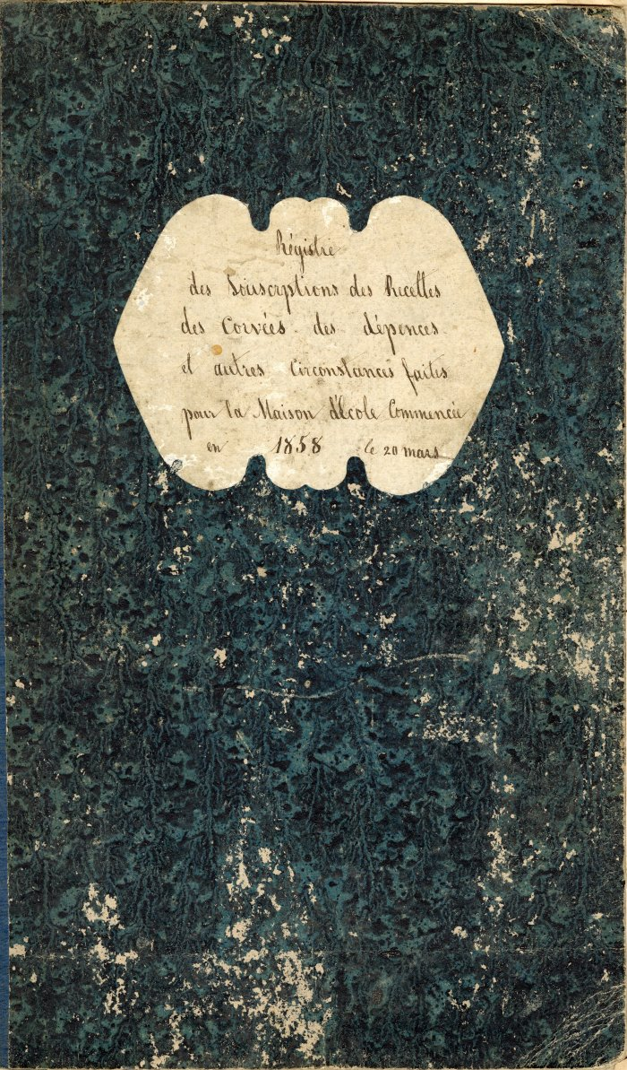
 | Registre de la création de l' école du Molliet (4-001) | Registre des souscriptions ,des recettes, des corvées, des dépenses et d'autres circonstances faites pour l'école du Molliet registre commencé le 28 Mars 1858
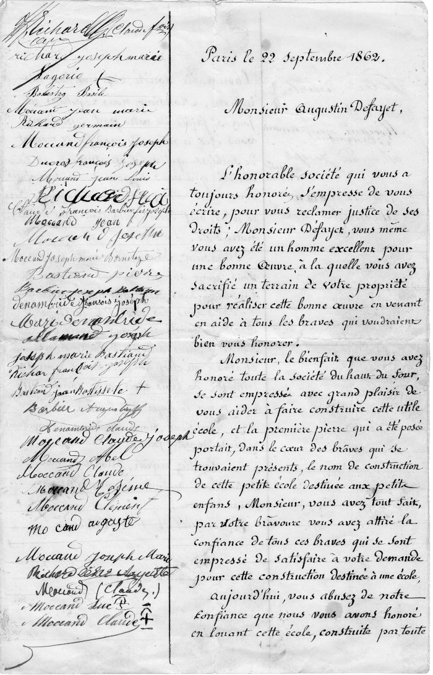
 | Courrier a l'intention de Monsieur Defayet Augustin (4-004) | Courrier du 22 septembre 1862 a l'intention de Monsieur Defayet Augustin

